Stock #152
Stock: | #152 Grade B
WWB

IMG | SKU | DESCRIPTION | PALLET | QTY | PRICE LIST | TOTAL PRICE LIST
 | DEL0NOK01-115 | Pouf Daisy - H40 | BQUALITY2.RETBCRD88 | 1 | 149.00 € | 149.00 €
 | DEL7EHL02-146 | Chaise Rachel | BQUALITY2.RETBCRD88 | 1 | 199.00 € | 199.00 €
 | DEL7EHL02-146 | Chaise Rachel | BQUALITY2.RETBCRD88 | 1 | 199.00 € | 199.00 €
 | DE21LRK13-124 | Impression sur toile Amazing I - 120*90 | BQUALITY2.RETBCRD88 | 1 | 249.00 € | 249.00 €
 | DE21PHZ09-151 | Pied de lampe Columbus - H130 | BQUALITY2.RETBCRD88 | 1 | 150.00 € | 150.00 €
 | FR20KRP01-220 | Lit convertible Umu | BQUALITY2.RETBCRD88 | 1 | 799.00 € | 799.00 €
 | FR21TMS04-121 | Porte-manteau Irto - H165 | BQUALITY2.RETBCRD88 | 1 | 301.00 € | 301.00 €
 | FR21UVY04-147 | Vase Farida, H : 25 cm | BQUALITY2.RETBCRD88 | 1 | 55.00 € | 55.00 €
 | FR21BOZ24-119 | Bol décoratif Iwaki - Ø40 | BQUALITY2.RETBCRD88 | 1 | 124.00 € | 124.00 €
 | FR21AMA51-128 | 2 Tabourets Carole, cuir - H45 | BQUALITY2.RETBCRD88 | 1 | 338.00 € | 338.00 €
 | FR21LGX05-122 | Paravent La grande vague de Kanagawa - 180*180 | BQUALITY2.RETBCRD88 | 1 | 395.00 € | 395.00 €
 | FR21LDP06-226 | Surmatelas 8 cm, 2 places, 200 x 160 cm | BQUALITY2.RETBCRD88 | 1 | 830.00 € | 830.00 €
 | FR21BAB29-177 | Banquette convertible BRADY | BQUALITY2.RETBCRD101 | 1 | 960.00 € | 960.00 €
 | FR21BAB29-177 | Banquette convertible BRADY | BQUALITY2.RETBCRD101 | 1 | 960.00 € | 960.00 €
 | DE21HFB01-157 | Chauffe-mains pour poussette Lotta - 25*55 | BQUALITY2.RETBCRD204 | 1 | 70.00 € | 70.00 €
 | DE21GEM03-137 | Paire de boucles d'oreilles Olympe | BQUALITY2.RETBCRD204 | 1 | 69.00 € | 69.00 €
 | DE21JTE51-114 | 2 Rideaux Simone, 140 x 250 cm | BQUALITY2.RETBCRD204 | 1 | 84.00 € | 84.00 €
 | DE20MAA01-144 | Plaid Lana, cachemire - 180*150 | BQUALITY2.RETBCRD204 | 1 | 360.00 € | 360.00 €
 | DE20ELV01-226 | Plaid Classic, laine de baby alpaga - 200*130 | BQUALITY2.RETBCRD204 | 1 | 119.00 € | 119.00 €
 | DE20QCW03-101 | Drone AirSelfie2 | BQUALITY2.RETBCRD204 | 1 | 149.00 € | 149.00 €
 | DE20BSS11-102 | Guirlande LED Snow, L : 750 cm | BQUALITY2.RETBCRD204 | 1 | 88.00 € | 88.00 €
 | DE21JTE06-158 | 2 Rideaux Hilda Bio | BQUALITY2.RETBCRD204 | 1 | 42.00 € | 42.00 €
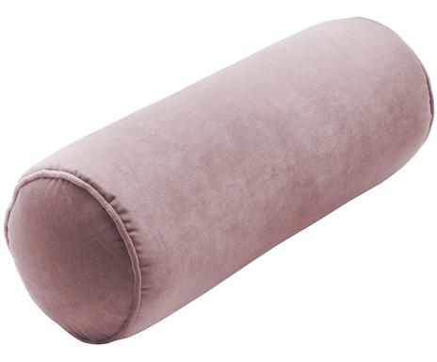 | DEL8SHE07-108 | Traversin Monet - L50 | BQUALITY2.RETBCRD204 | 1 | 33.00 € | 33.00 €
 | DE20IXD07-263 | Lampe à poser solaire LED d'extérieur Chandely - H31 | BQUALITY2.RETBCRD204 | 1 | 49.00 € | 49.00 €
 | DEL1RAJ03-101 | Housse de coussin Beta, coton - 50*30 | BQUALITY2.RETBCRD204 | 1 | 25.00 € | 25.00 €
 | DE21JTE51-114 | 2 Rideaux Simone, 140 x 250 cm | BQUALITY2.RETBCRD204 | 1 | 84.00 € | 84.00 €
 | DE21IXD03-302 | Lampe décorative solaire LED d'extérieur Chandely - H31 | BQUALITY2.RETBCRD204 | 1 | 59.00 € | 59.00 €
 | DEL9TRE03-333 | 2 Taies d'oreiller Bommy, percale de coton, 50 x 70 cm | BQUALITY2.RETBCRD204 | 1 | 25.00 € | 25.00 €
 | DE21KER63-112 | Bougeoir Sophie - H27 | BQUALITY2.RETBCRD204 | 1 | 51.00 € | 51.00 €
 | DE21QNW24-101 | Correcteur de posture Jana - 13*4 | BQUALITY2.RETBCRD204 | 1 | 20.00 € | 20.00 €
 | DE21NOD10-205 | Suspension Hollywood | BQUALITY2.RETBCRD204 | 1 | 52.00 € | 52.00 €
 | DE21DEY02-143 | Plaid Ribchester - 140*180 | BQUALITY2.RETBCRD204 | 1 | 100.00 € | 100.00 €
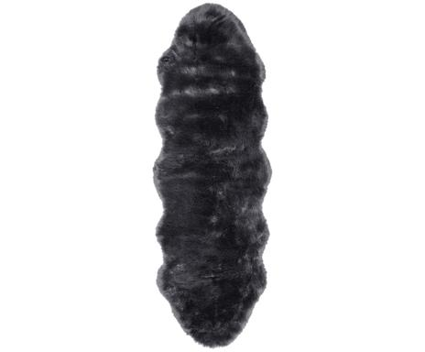 | DEL9ZEN01-145 | Tapis Mathilde - 60*180 | BQUALITY2.RETBCRD204 | 1 | 70.00 € | 70.00 €
 | DE21UJL19-123 | 6 Verres long drink Waterfall | BQUALITY2.RETBCRD204 | 1 | 38.00 € | 38.00 €
 | DE21KAD30-209 | Objet décoratif Angel - H22 | BQUALITY2.RETBCRD204 | 1 | 35.00 € | 35.00 €
 | DE21CUX02-147 | Housse de protection pour salon de jardin en L Ravenna | BQUALITY2.RETBCRD204 | 1 | 265.00 € | 265.00 €
 | DE21GOW04-193 | Guirlande de Noël Gabi - L152 | BQUALITY2.RETBCRD204 | 1 | 69.00 € | 69.00 €
 | DE21GOW04-193 | Guirlande de Noël Gabi - L152 | BQUALITY2.RETBCRD204 | 1 | 69.00 € | 69.00 €
 | DE21GOW04-193 | Guirlande de Noël Gabi - L152 | BQUALITY2.RETBCRD204 | 1 | 69.00 € | 69.00 €
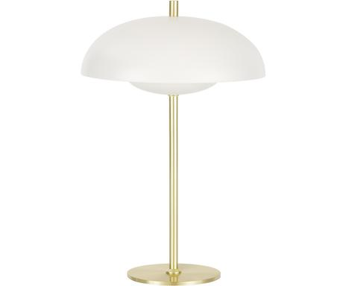 | DEL0LIT03-103 | Lampe à poser Mathea - H36 | BQUALITY2.RETBCRD204 | 1 | 60.00 € | 60.00 €
 | DE21RHD04-108 | 6 Verres à vin rouge Perigord | BQUALITY2.RETBCRD204 | 1 | 36.00 € | 36.00 €
 | DE21IGK05-146 | Bracelet pour homme Humphrey | BQUALITY2.RETBCRD204 | 1 | 49.00 € | 49.00 €
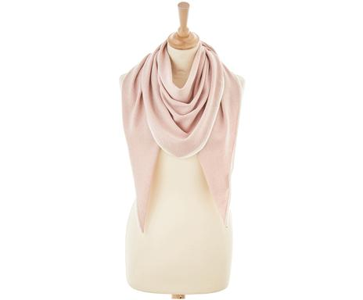 | DEL8EWA01-164 | Écharpe triangulaire Salima, cachemire, laine - 185*110 | BQUALITY2.RETBCRD204 | 1 | 179.00 € | 179.00 €
 | DE21HGP08-150 | Ensemble de tasses à café Season's Greetings, 4 pièces | BQUALITY2.RETBCRD204 | 1 | 35.00 € | 35.00 €
 | DE21ACT25-181 | Table de nuit Ashlan - L35 | BQUALITY2.RETBCRD204 | 1 | 94.00 € | 94.00 €
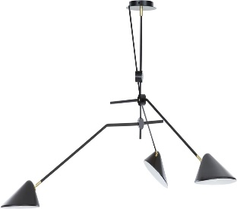 | DEL9LIT05-104 | Grand plafonnier Neron - 170*173 | BQUALITY2.RETBCRD204 | 1 | 337.00 € | 337.00 €
 | DE21INA32-238 | Lampe à poser Ida, verre - H56 | BQUALITY2.RETBCRD204 | 1 | 84.00 € | 84.00 €
 | DE91JTE09-111 | Objet décoratif Hoppsi - H17 | BQUALITY2.RETBCRD204 | 1 | 20.00 € | 20.00 €
 | DE91JTE09-116 | Casse-noisette Moritz - H33 | BQUALITY2.RETBCRD204 | 1 | 40.00 € | 40.00 €
 | DE21KER74-122 | Bougeoir Gaia - H36 | BQUALITY2.RETBCRD204 | 1 | 49.00 € | 49.00 €
 | DE21EAG04-142 | Écharpe Nicky, cachemire | BQUALITY2.RETBCRD204 | 1 | 55.00 € | 55.00 €
 | DE21JIG59-105 | Bougeoir Anteia, céramique - H8 | BQUALITY2.RETBCRD204 | 1 | 7.00 € | 7.00 €
 | DE21MXY04-111 | Sacoche pour ordinateur Jamie - 35*4 | BQUALITY2.RETBCRD204 | 1 | 99.00 € | 99.00 €
 | DE21KGL01-129 | Ensemble de boules de Noël Linda, verre - 3 pièces | BQUALITY2.RETBCRD204 | 1 | 22.00 € | 22.00 €
 | DE21EDZ06-145 | Plateau décoratif Cerf, bois de manguier - 60*20 | BQUALITY2.RETBCRD204 | 1 | 124.00 € | 124.00 €
 | DE21RVP21-148 | Ensemble de casse-noisettes Cracker | BQUALITY2.RETBCRD204 | 1 | 49.00 € | 49.00 €
 | DE21JXM44-140 | Bougeoir de l'avent Noelle - H26 | BQUALITY2.RETBCRD204 | 1 | 47.00 € | 47.00 €
 | DE21IJH18-102 | Micro de karaoké Georgie, métal, plastique - H26 | BQUALITY2.RETBCRD204 | 1 | 39.00 € | 39.00 €
 | NL21OMX05-212 | 3 Boîtes de stockage Black, acier inoxydable - H19 | BQUALITY2.RETBCRD204 | 1 | 77.00 € | 77.00 €
 | DE21VTO06-127 | Applique-plafonnier LED EOS, Ø : 40 cm | BQUALITY2.RETBCRD204 | 1 | 139.00 € | 139.00 €
 | DE21CRD16-168 | 6 Verres à vin rouge Opera, cristal - H19 | BQUALITY2.RETBCRD204 | 1 | 50.00 € | 50.00 €
 | DE21ACC17-110 | Beau-livre Carchitecture Frames, Fenders, and Fins | BQUALITY2.RETBCRD204 | 1 | 45.00 € | 45.00 €
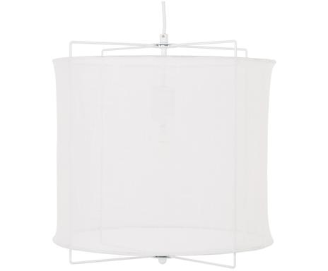 | DEL9LIT01-110 | Suspension Clouds, Ø : 40 cm | BQUALITY2.RETBCRD204 | 1 | 80.00 € | 80.00 €
 | DE21COO04-103 | Objet décoratif Knot, céramique, H : 19 cm | BQUALITY2.RETBCRD204 | 1 | 68.00 € | 68.00 €
 | DE21YMA04-248 | Boîte à mouchoirs Carl | BQUALITY2.RETBCRD204 | 1 | 37.00 € | 37.00 €
 | DE21VLD13-236 | 6 Verres à eau Cancun | BQUALITY2.RETBCRD204 | 1 | 56.00 € | 56.00 €
 | DE21QCW02-101 | Drone AirSelfie2 | BQUALITY2.RETBCRD204 | 1 | 149.00 € | 149.00 €
 | DE21YVV01-113 | Clavier ergonomique sans fil K860 - 46*23 | BQUALITY2.RETBCRD204 | 1 | 119.00 € | 119.00 €
 | DE21IJH22-105 | Micro de karaoké Bluetooth Caroline - H26 | BQUALITY2.RETBCRD204 | 1 | 49.00 € | 49.00 €
 | FRP7BRH01-104 | Mot Love LED - L56 | BQUALITY2.RETBCRD204 | 1 | 45.00 € | 45.00 €
 | FR20BOZ14-111 | 6 Plats Antigua, Ø : 21 cm | BQUALITY2.RETBCRD204 | 1 | 93.00 € | 93.00 €
 | FR20BIZ12-158 | 4 Boules de Noël Amelie, Ø : 8 cm | BQUALITY2.RETBCRD204 | 1 | 22.00 € | 22.00 €
 | FR20BIZ12-178 | Ensemble de boules de Noël Carole - 6 pièces | BQUALITY2.RETBCRD204 | 1 | 35.00 € | 35.00 €
 | FR21AGL01-239 | Housse de couette Palace, coton, 240 x 220 cm | BQUALITY2.RETBCRD204 | 1 | 90.00 € | 90.00 €
 | FR21SSP01-222 | Couette duvet 2 personnes Natura - 240*260 | BQUALITY2.RETBCRD204 | 1 | 449.00 € | 449.00 €
 | FR21OIF01-128 | Parure de bain Lovly, coton | BQUALITY2.RETBCRD204 | 1 | 20.00 € | 20.00 €
 | FR21OIF01-128 | Parure de bain Lovly, coton | BQUALITY2.RETBCRD204 | 1 | 20.00 € | 20.00 €
 | FR21EEF02-182 | Vase Laure - H20, H : 20 cm | BQUALITY2.RETBCRD204 | 1 | 17.00 € | 17.00 €
 | FR21BLO01-307 | Boîte Mauro, grès - H19 | BQUALITY2.RETBCRD204 | 1 | 31.00 € | 31.00 €
 | FR21BOZ15-111 | 2 Lampes à poser JASKO, fer - H33 | BQUALITY2.RETBCRD204 | 1 | 50.00 € | 50.00 €
 | FR21CRD11-133 | 6 Verres à eau Tricia | BQUALITY2.RETBCRD204 | 1 | 40.00 € | 40.00 €
 | FR21PDM03-188 | Collier Cassie - L42 | BQUALITY2.RETBCRD204 | 1 | 299.00 € | 299.00 €
 | FR21PDM03-108 | Paire de boucles d'oreilles Johana | BQUALITY2.RETBCRD204 | 1 | 129.00 € | 129.00 €
 | FR21IFZ09-233 | Parure de lit Malaga, coton, 260 x 220 cm | BQUALITY2.RETBCRD204 | 1 | 149.00 € | 149.00 €
 | FR21PIN03-127 | 6 Assiettes plates Maria Flor - 30*28 | BQUALITY2.RETBCRD204 | 1 | 107.00 € | 107.00 €
 | FR21PIN03-194 | 4 Bols Fantasy - Ø14 | BQUALITY2.RETBCRD204 | 1 | 39.00 € | 39.00 €
 | FR21VMM01-208 | Impression sur toile pour extérieur Northsea View - 50*70 | BQUALITY2.RETBCRD204 | 1 | 40.00 € | 40.00 €
 | FR21BHQ21-118 | 6 Assiettes à dessert Miruka, porcelaine - 20*20 | BQUALITY2.RETBCRD204 | 1 | 88.00 € | 88.00 €
 | FR21HPF02-165 | Impression sur toile Le Baiser Klimt, 100 x 85 cm | BQUALITY2.RETBCRD204 | 1 | 120.00 € | 120.00 €
 | FR21HPF02-189 | Impression sur toile Malcesine sur le lac de Garde Klimt, 100 x 85 cm | BQUALITY2.RETBCRD204 | 1 | 120.00 € | 120.00 €
 | IT21ASG43-375 | Applique Mickey mouse - 32*50 | BQUALITY2.RETBCRD204 | 1 | 218.00 € | 218.00 €
 | FR21JOL36-170 | 4 Boules de Noël Patrice - Ø10 | BQUALITY2.RETBCRD204 | 1 | 30.00 € | 30.00 €
 | FR21YNH21-268 | Suspension Corfu - Ø33 | BQUALITY2.RETBCRD204 | 1 | 129.00 € | 129.00 €
 | FR21GWS18-144 | 4 Verres à cocktail Timeless | BQUALITY2.RETBCRD204 | 1 | 25.00 € | 25.00 €
 | FR21GWS18-144 | 4 Verres à cocktail Timeless | BQUALITY2.RETBCRD204 | 1 | 25.00 € | 25.00 €
 | FR21XOD10-113 | Tabouret Bubu - H44 | BQUALITY2.RETBCRD204 | 1 | 64.00 € | 64.00 €
 | FR21EVN08-128 | Montre connectée Bluetooth étanche Sarah - L23 | BQUALITY2.RETBCRD204 | 1 | 160.00 € | 160.00 €
 | FR21EVN08-390 | Objectif fisheye 3 en 1 Valentin - H4 | BQUALITY2.RETBCRD204 | 1 | 25.00 € | 25.00 €
 | FRP1EXC09-167 | Ménagère Offset - 4 pièces | BQUALITY2.RETBCRD204 | 1 | 14.00 € | 14.00 €
 | FRP1EXC09-167 | Ménagère Offset - 4 pièces | BQUALITY2.RETBCRD204 | 1 | 14.00 € | 14.00 €
 | FRP1EXC09-167 | Ménagère Offset - 4 pièces | BQUALITY2.RETBCRD204 | 1 | 14.00 € | 14.00 €
 | FRP1EXC09-132 | Ensemble d'ustensiles de cuisine et support magnétique Attraction - 6 pièces | BQUALITY2.RETBCRD204 | 1 | 89.00 € | 89.00 €
 | FRP1EXC09-154 | Balance de cuisine Bubble - Ø24 | BQUALITY2.RETBCRD204 | 1 | 49.00 € | 49.00 €
 | FRP1EXC09-128 | Mixeur Chopper - H23 | BQUALITY2.RETBCRD204 | 1 | 90.00 € | 90.00 €
 | FRP1EXC09-103 | Grille-pain Tix - 33*25 | BQUALITY2.RETBCRD204 | 1 | 155.00 € | 155.00 €
 | FRP1EXC09-168 | Ménagère Offset - 4 pièces | BQUALITY2.RETBCRD204 | 1 | 14.00 € | 14.00 €
 | FR21CYO03-114 | Tourne-disque à 3 vitesses Retrospect - 39*32 | BQUALITY2.RETBCRD204 | 1 | 180.00 € | 180.00 €
 | FR21YWJ01-149 | Collier Roxana, plaqué or rose - L22+5 | BQUALITY2.RETBCRD204 | 1 | 125.00 € | 125.00 €
 | FR21ANL05-161 | 6 Pots crème Glacée - Ø10 | BQUALITY2.RETBCRD204 | 1 | 26.00 € | 26.00 €
 | FR21VAN10-176 | Ensemble de coussins Auguste, peau de vache - 3 pièces | BQUALITY2.RETBCRD204 | 1 | 100.00 € | 100.00 €
 | FR21VAN10-124 | Paire de serre-livres Cerf - H28 | BQUALITY2.RETBCRD204 | 1 | 80.00 € | 80.00 €
 | IT21OAW03-154 | Support pour pot de fleurs Oak, bois, 28*38 | BQUALITY2.RETBCRD204 | 1 | 57.00 € | 57.00 €
 | FR21JTF23-309 | Paire de rideaux Noémie, lin et coton, 250 x 140 cm | BQUALITY2.RETBCRD204 | 1 | 129.00 € | 129.00 €
 | FR21JTF23-309 | Paire de rideaux Noémie, lin et coton, 250 x 140 cm | BQUALITY2.RETBCRD204 | 1 | 129.00 € | 129.00 €
 | DEL0RAJ01-101 | Tapis Elegant, 80 x 150 cm | BQUALITY2.RETBCRD208 | 1 | 70.00 € | 70.00 €
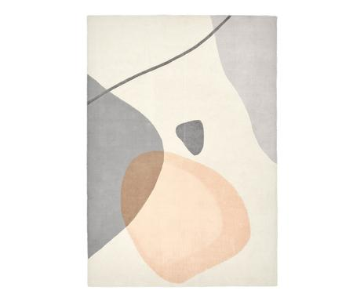 | DEL0REA02-113 | Tapis Luke, 160 x 230 cm | BQUALITY2.RETBCRD208 | 1 | 289.00 € | 289.00 €
 | DE21KYO14-218 | Tapis Barolo, 160 x 230 cm | BQUALITY2.RETBCRD208 | 1 | 195.00 € | 195.00 €
 | DE21RRI13-101 | Tapis Brave, 140 x 200 cm | BQUALITY2.RETBCRD208 | 1 | 329.00 € | 329.00 €
 | DE21QEP07-225 | Tapis Kalina, 200 x 280 cm | BQUALITY2.RETBCRD208 | 1 | 130.00 € | 130.00 €
 | DE21OHW11-150 | Tapis My Maori, 80 x 150 cm | BQUALITY2.RETBCRD208 | 1 | 239.00 € | 239.00 €
 | DE21SAV51-346 | Tapis de couloir Russo - 60*240 | BQUALITY2.RETBCRD208 | 1 | 78.00 € | 78.00 €
 | DE21SAV51-347 | Tapis Russo, 120 x 180 cm | BQUALITY2.RETBCRD208 | 1 | 120.00 € | 120.00 €
 | DE21SAV51-211 | Tapis Charlee - 160*230 | BQUALITY2.RETBCRD208 | 1 | 324.00 € | 324.00 €
 | DEQ18BYR54818-123486 | Große Deckenleuchte Hero in Schwarz-Gold | BQUALITY2.RETBCRD301 | 1 | 334.00 € | 334.00 €
 | DEQ18BYR54818-123486 | Große Deckenleuchte Hero in Schwarz-Gold | BQUALITY2.RETBCRD301 | 1 | 334.00 € | 334.00 €
 | FR21IXP15-110 | Tabouret de bar Liane - H95 | BQUALITY2.RETBCRD301 | 1 | 207.00 € | 207.00 €
 | FR21IXP15-110 | Tabouret de bar Liane - H95 | BQUALITY2.RETBCRD301 | 1 | 207.00 € | 207.00 €
 | FR21IXP15-110 | Tabouret de bar Liane - H95 | BQUALITY2.RETBCRD301 | 1 | 207.00 € | 207.00 €
 | FR21IXP15-110 | Tabouret de bar Liane - H95 | BQUALITY2.RETBCRD301 | 1 | 207.00 € | 207.00 €
 | FR21IXP15-110 | Tabouret de bar Liane - H95 | BQUALITY2.RETBCRD301 | 1 | 207.00 € | 207.00 €
 | FR21IXP15-110 | Tabouret de bar Liane - H95 | BQUALITY2.RETBCRD301 | 1 | 207.00 € | 207.00 €
 | ITP1DLC03-101 | Fauteuil Roly Poly - 84*63 | BQUALITY2.RETBCRD301 | 1 | 490.00 € | 490.00 €
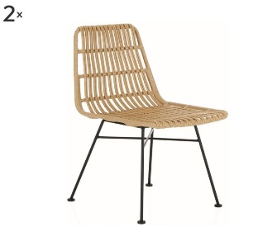 | DEL0WAM03-102 | 2 Chaises Costa | BQUALITY2.RETBCRD304 | 1 | 229.00 € | 229.00 €
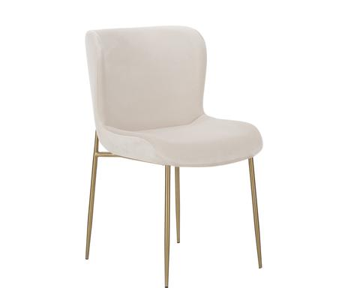 | DEL0EHL01-101 | Chaise Tess | BQUALITY2.RETBCRD304 | 1 | 259.00 € | 259.00 €
 | FR21IXP16-142 | Miroir mural Sylvie - H76 | BQUALITY2.RETBCRD304 | 1 | 158.00 € | 158.00 €
 | FR21SAF25-133 | Tabouret de bar Lombardo - H61 | BQUALITY2.RETBCRD304 | 1 | 840.00 € | 840.00 €
 | FR21SAF25-133 | Tabouret de bar Lombardo - H61 | BQUALITY2.RETBCRD304 | 1 | 840.00 € | 840.00 €
 | FR21SAF25-133 | Tabouret de bar Lombardo - H61 | BQUALITY2.RETBCRD304 | 1 | 840.00 € | 840.00 €
 | FR21SAF25-133 | Tabouret de bar Lombardo - H61 | BQUALITY2.RETBCRD304 | 1 | 840.00 € | 840.00 €
 | FR21SAF25-133 | Tabouret de bar Lombardo - H61 | BQUALITY2.RETBCRD304 | 1 | 840.00 € | 840.00 €
 | FR21KGX16-105 | Cave à vin dual zone 28 bouteilles pose libre CAVC28 - 56*84 | BQUALITY2.RETBCRD304 | 1 | 599.00 € | 599.00 €
 | IT21ASG50-378 | Applique Eat sleep game repeat red - H41 | BQUALITY2.RETBCRD304 | 1 | 290.00 € | 290.00 €
 | FR21YNH25-114 | Banc Rosa, bois de pin - L72 | BQUALITY2.RETBCRD304 | 1 | 200.00 € | 200.00 €
 | FR21SAF27-150 | Table basse Oralie - Ø59 | BQUALITY2.RETBCRD304 | 1 | 1,010.00 € | 1,010.00 €
 | FR21LDP07-205 | Ensemble literie Pack luxe, 2 places, 160 x 200 cm | BQUALITY2.RETBCRD306 | 1 | 2,690.00 € | 2,690.00 €
 | FR21LDP07-205 | Ensemble literie Pack luxe, 2 places, 160 x 200 cm | BQUALITY2.RETBCRD306 | 1 | 2,690.00 € | 2,690.00 €
 | DE21HSH40-278 | Tapis keshan Derya, 230 x 160 cm | BQUALITY2.RETBCRD306 | 1 | 230.00 € | 230.00 €
 | FR21LDP07-205 | Ensemble literie Pack luxe, 2 places, 160 x 200 cm | BQUALITY2.RETBCRD308 | 1 | 2,690.00 € | 2,690.00 €
 | FR21LDP07-205 | Ensemble literie Pack luxe, 2 places, 160 x 200 cm | BQUALITY2.RETBCRD308 | 1 | 2,690.00 € | 2,690.00 €
 | FR21LDP07-205 | Ensemble literie Pack luxe, 2 places, 160 x 200 cm | BQUALITY2.RETBCRD308 | 1 | 2,690.00 € | 2,690.00 €
 | FR21LDP07-205 | Ensemble literie Pack luxe, 2 places, 160 x 200 cm | BQUALITY2.RETBCRD308 | 1 | 2,690.00 € | 2,690.00 €
 | DE21OMX01-120 | Batterie de cuisine Ebony - 10 pièces | BQUALITY2.RETBCRD309 | 1 | 309.00 € | 309.00 €
 | DE21BOZ31-102 | Ensemble de corbeilles décoratives, 2 pièces Seoul | BQUALITY2.RETBCRD309 | 1 | 34.00 € | 34.00 €
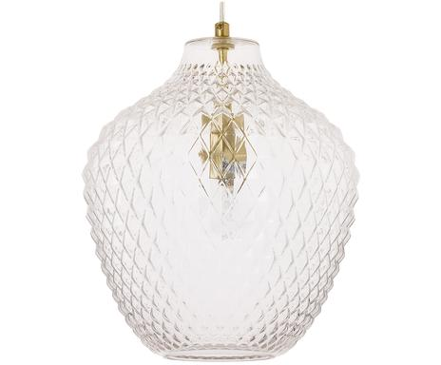 | DEL8LIT05-108 | Suspension Lee - 29*33 | BQUALITY2.RETBCRD309 | 1 | 99.00 € | 99.00 €
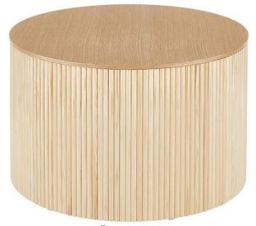 | DEL9DAW09-101 | Table basse Nele - H36 | BQUALITY2.RETBCRD309 | 1 | 509.00 € | 509.00 €
 | DE21EIH15-320 | Lanterne Georgian - H23 | BQUALITY2.RETBCRD309 | 1 | 132.00 € | 132.00 €
 | DE21EIH15-320 | Lanterne Georgian - H23 | BQUALITY2.RETBCRD309 | 1 | 132.00 € | 132.00 €
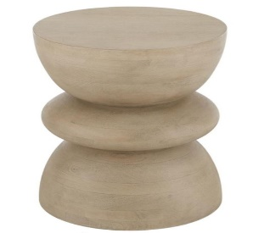 | DEL1RJN05-101 | Table d'appoint Benno - H50 | BQUALITY2.RETBCRD309 | 1 | 209.00 € | 209.00 €
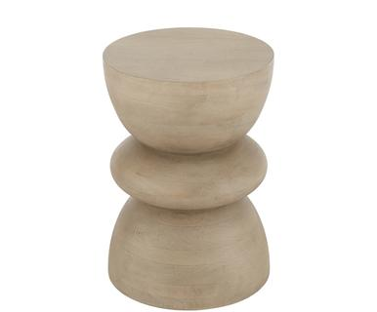 | DEL9DYN08-101 | Table d'appoint Benno - Ø35 | BQUALITY2.RETBCRD309 | 1 | 209.00 € | 209.00 €
 | DE21TQM01-106 | Service de bar Líon - 10 pièces | BQUALITY2.RETBCRD309 | 1 | 90.00 € | 90.00 €
 | DE21TQM01-106 | Service de bar Líon - 10 pièces | BQUALITY2.RETBCRD309 | 1 | 90.00 € | 90.00 €
 | DE21IVU09-101 | Déshydrateur Rotatif - 6 pièces | BQUALITY2.RETBCRD309 | 1 | 69.00 € | 69.00 €
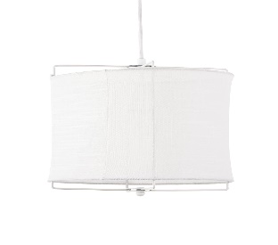 | DEL9LIT01-109 | Suspension Clouds, 30 x 30 cm | BQUALITY2.RETBCRD309 | 1 | 50.00 € | 50.00 €
 | DEO0MEC01-102 | Surmatelas Royal, 90 x 200 cm | BQUALITY2.RETBCRD309 | 1 | 279.00 € | 279.00 €
 | DE21PRE17-107 | Ensemble de tableaux magnétiques muraux Perky - 7 pièces | BQUALITY2.RETBCRD309 | 1 | 35.00 € | 35.00 €
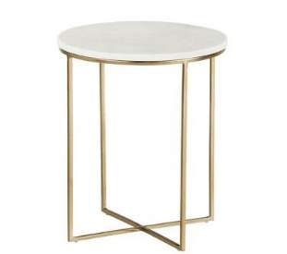 | DEL0POO01-101 | Table d'appoint Alys - H50 | BQUALITY2.RETBCRD309 | 1 | 229.00 € | 229.00 €
 | DE91JTE16-101 | Ensemble de bougeoirs Rakel - 3 pièces | BQUALITY2.RETBCRD309 | 1 | 82.00 € | 82.00 €
 | DE21PHZ13-145 | Suspension Stratosphere - Ø50 | BQUALITY2.RETBCRD309 | 1 | 56.00 € | 56.00 €
 | FR21EEF07-174 | Abat-jour Cathy | BQUALITY2.RETBCRD309 | 1 | 51.00 € | 51.00 €
 | FR21JOL34-158 | Globe terrestre sur pieds Mina - H57 | BQUALITY2.RETBCRD309 | 1 | 99.00 € | 99.00 €
 | FR21MFS02-152 | Peinture murale Action - 120*80 | BQUALITY2.RETBCRD309 | 1 | 253.00 € | 253.00 €
 | IT21ASG50-249 | Applique Chill Out Green - H14 | BQUALITY2.RETBCRD309 | 1 | 250.00 € | 250.00 €
 | IT21ASG50-254 | Applique Flamingo Green - H21 | BQUALITY2.RETBCRD309 | 1 | 250.00 € | 250.00 €
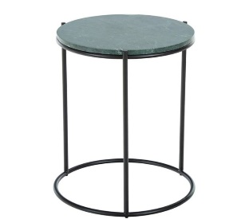 | DEL9OMM02-111 | Table d'appoint Ella - H50 | BQUALITY2.RETBCRD310 | 1 | 87.00 € | 87.00 €
 | DEL7EHL02-140 | Chaise Rachel | BQUALITY2.RETBCRD310 | 1 | 219.00 € | 219.00 €
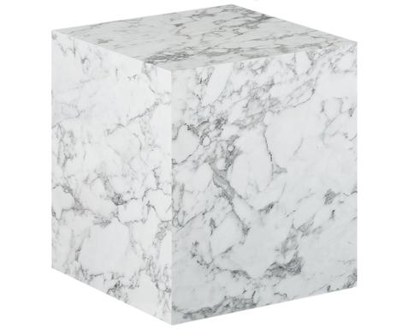 | DEL8DYN01-101 | Table d’appoint Lesley - H50 | BQUALITY2.RETBCRD310 | 1 | 179.00 € | 179.00 €
 | DE21VMP10-157 | Pouf Jason - H53 | BQUALITY2.RETBCRD310 | 1 | 199.00 € | 199.00 €
 | FR21CRD19-104 | Sapin de Noël artificiel Claudia - H180 | BQUALITY2.RETBCRD310 | 1 | 330.00 € | 330.00 €
 | FR21YNH25-120 | Tête de lit Rosa, bois de pin - 160*70 | BQUALITY2.RETBCRD310 | 1 | 499.00 € | 499.00 €
 | FR21BAB37-115 | Fauteuil Rondal, toucher lin | BQUALITY2.RETBCRD310 | 1 | 850.00 € | 850.00 €
 | FR21DPI06-295 | Table d'appoint Johan - Ø54 | BQUALITY2.RETBCRD310 | 1 | 404.00 € | 404.00 €
 | FR21DPI06-183 | Console Hal - L125 | BQUALITY2.RETBCRD310 | 1 | 584.00 € | 584.00 €
 | FR21DPI06-292 | 2 Tables d'appoint Johan | BQUALITY2.RETBCRD310 | 1 | 754.00 € | 754.00 €
 | FR21BNU12-174 | Tapis Hector, laine, 230 x 160 cm | BQUALITY2.RETBCRD310 | 1 | 396.00 € | 396.00 €
 | FR21LTL12-124 | Paire de boucles d'oreilles Agathe, argent | BQUALITY2.RETBCRD311 | 1 | 59.00 € | 59.00 €
 | DE20EIM10-147 | Chemin de table Paradise, lin - 150*43 | BQUALITY2.RETBCRD311 | 1 | 29.00 € | 29.00 €
 | DE20SAV67-250 | Tapis de couloir Darian - 62*240 | BQUALITY2.RETBCRD311 | 1 | 119.00 € | 119.00 €
 | DE20HUB30-116 | Pot de rangement Stina - H25 | BQUALITY2.RETBCRD311 | 1 | 53.00 € | 53.00 €
 | DE20ORG01-113 | Coussin de chaise Malya | BQUALITY2.RETBCRD311 | 1 | 59.00 € | 59.00 €
 | DE20ORG01-113 | Coussin de chaise Malya | BQUALITY2.RETBCRD311 | 1 | 59.00 € | 59.00 €
 | DE21VLD01-192 | 6 Tasses à café Naima, faïence | BQUALITY2.RETBCRD311 | 1 | 42.00 € | 42.00 €
 | DE21LNA01-108 | Pyjama pour femmes Manohari, M | BQUALITY2.RETBCRD311 | 1 | 133.00 € | 133.00 €
 | DE21GLO02-104 | Suspension Nala - Ø40 | BQUALITY2.RETBCRD311 | 1 | 90.00 € | 90.00 €
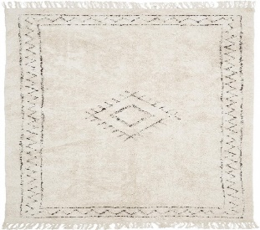 | DEL0REA12-131 | Tapis Frame, coton, 80 x 150 cm | BQUALITY2.RETBCRD311 | 1 | 63.00 € | 63.00 €
 | DEP1LWW01-105 | Ventilateur à poser USB Luna | BQUALITY2.RETBCRD311 | 1 | 20.00 € | 20.00 €
 | DE21AVI05-165 | Paire de créoles LINA, plaqué or jaune | BQUALITY2.RETBCRD311 | 1 | 40.00 € | 40.00 €
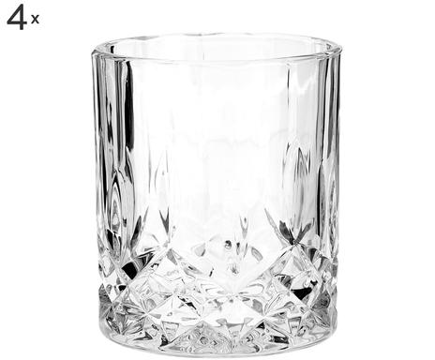 | DEL9ZHL02-102 | 4 Verres George | BQUALITY2.RETBCRD311 | 1 | 19.00 € | 19.00 €
 | DEL1PAR04-215 | 2 Housses de coussin Premium - 50*70 | BQUALITY2.RETBCRD311 | 1 | 27.00 € | 27.00 €
 | DEL1MON01-139 | Housse de coussin Leyla - 50*30 | BQUALITY2.RETBCRD311 | 1 | 18.00 € | 18.00 €
 | DEL1MON01-139 | Housse de coussin Leyla - 50*30 | BQUALITY2.RETBCRD311 | 1 | 18.00 € | 18.00 €
 | DE21UHZ08-101 | Lampe à poser LED Modern Glamour - H16 | BQUALITY2.RETBCRD311 | 1 | 17.00 € | 17.00 €
 | DE21UHZ08-101 | Lampe à poser LED Modern Glamour - H16 | BQUALITY2.RETBCRD311 | 1 | 17.00 € | 17.00 €
 | DE21WMF03-120 | Insert à vapeur VarioCuisine - Ø20 | BQUALITY2.RETBCRD311 | 1 | 80.00 € | 80.00 €
 | DE21LMT54-112 | Vase Lotta - H20 | BQUALITY2.RETBCRD311 | 1 | 34.00 € | 34.00 €
 | DE21KAD24-139 | Horloge Pendeulum - 6*65 | BQUALITY2.RETBCRD311 | 1 | 100.00 € | 100.00 €
 | DE21WVI03-102 | Sac à dos Mayfair black, 27*37 | BQUALITY2.RETBCRD311 | 1 | 140.00 € | 140.00 €
 | DE21ULC11-102 | Blender Blendjet - 450mL | BQUALITY2.RETBCRD311 | 1 | 55.00 € | 55.00 €
 | DEL9ZHL02-103 | 4 Verres longdrink George - H14 | BQUALITY2.RETBCRD311 | 1 | 21.00 € | 21.00 €
 | DE21LEN02-221 | Cloche de service Cupola - Ø30 | BQUALITY2.RETBCRD311 | 1 | 25.00 € | 25.00 €
 | DE21BIL62-104 | 6 Verres à eau Romantic - H14 | BQUALITY2.RETBCRD311 | 1 | 19.00 € | 19.00 €
 | DE21BIL62-104 | 6 Verres à eau Romantic - H14 | BQUALITY2.RETBCRD311 | 1 | 19.00 € | 19.00 €
 | DEP1BOZ03-173 | Plat de service Blacky, porcelaine - 26*13 | BQUALITY2.RETBCRD311 | 1 | 14.00 € | 14.00 €
 | DE21KMA13-168 | Paire d'écouteurs intra-auriculaires Bluetooth Avibe - H3 | BQUALITY2.RETBCRD311 | 1 | 70.00 € | 70.00 €
 | DE21NAE09-125 | Plafonnier New York - Ø40 | BQUALITY2.RETBCRD311 | 1 | 128.00 € | 128.00 €
 | DE21GLO08-199 | Applique d'extérieur Delio - H23 | BQUALITY2.RETBCRD311 | 1 | 60.00 € | 60.00 €
 | DE21GLO08-199 | Applique d'extérieur Delio - H23 | BQUALITY2.RETBCRD311 | 1 | 60.00 € | 60.00 €
 | DE21PHZ07-314 | Abat-jour Mia - Ø17 | BQUALITY2.RETBCRD311 | 1 | 40.00 € | 40.00 €
 | DE21PHZ07-314 | Abat-jour Mia - Ø17 | BQUALITY2.RETBCRD311 | 1 | 40.00 € | 40.00 €
 | DE21UHZ12-315 | Suspension Ketil - Ø10 | BQUALITY2.RETBCRD311 | 1 | 32.00 € | 32.00 €
 | DE21CUX02-103 | Housse de protection pour grill Ravenna, 152*124 | BQUALITY2.RETBCRD311 | 1 | 107.00 € | 107.00 €
 | DE21GCO11-145 | Paillasson Hampton - 60*90 | BQUALITY2.RETBCRD311 | 1 | 58.00 € | 58.00 €
 | DE21GCO11-130 | Paillasson Welcome - 45*75 | BQUALITY2.RETBCRD311 | 1 | 30.00 € | 30.00 €
 | DEP1JSE06-112 | 9 Ustensiles de cuisine empilables Nest | BQUALITY2.RETBCRD311 | 1 | 50.00 € | 50.00 €
 | DE21RVP17-143 | 6 Verres à vin Diamond | BQUALITY2.RETBCRD311 | 1 | 88.00 € | 88.00 €
 | DEP1EGK03-104 | Set de méditation Cristal de roche - 3 pièces | BQUALITY2.RETBCRD311 | 1 | 47.00 € | 47.00 €
 | DE21JTE99-273 | 2 Rideaux Savannah, 140 x 300 cm | BQUALITY2.RETBCRD311 | 1 | 64.00 € | 64.00 €
 | DE21UHZ12-315 | Suspension Ketil - Ø10 | BQUALITY2.RETBCRD311 | 1 | 32.00 € | 32.00 €
 | DE91JTE08-168 | 2 Rideaux Simone, 140 x 250 cm | BQUALITY2.RETBCRD311 | 1 | 85.00 € | 85.00 €
 | DE21CDK02-157 | Pyjama pour femme Marie, M | BQUALITY2.RETBCRD311 | 1 | 80.00 € | 80.00 €
 | DE21CDK02-272 | Chemise de nuit pour femme Jacqueline, XL | BQUALITY2.RETBCRD311 | 1 | 60.00 € | 60.00 €
 | DE21ORF09-108 | Plaid Maja - 130*170 | BQUALITY2.RETBCRD311 | 1 | 50.00 € | 50.00 €
 | DE21ORF09-108 | Plaid Maja - 130*170 | BQUALITY2.RETBCRD311 | 1 | 50.00 € | 50.00 €
 | DE91JTE09-258 | 2 Rideaux Manni, 135 x 250 cm | BQUALITY2.RETBCRD311 | 1 | 77.00 € | 77.00 €
 | NL21DJN02-136 | Cafetière Pierre Gourmet - H11 | BQUALITY2.RETBCRD311 | 1 | 60.00 € | 60.00 €
 | NL21DJN02-125 | Poêle avec couvercle Pierre Gourmet, Ø : 28 cm | BQUALITY2.RETBCRD311 | 1 | 122.00 € | 122.00 €
 | NL21DJN02-138 | Ensemble de couteaux Pierre Gourmet - 5 pièces | BQUALITY2.RETBCRD311 | 1 | 89.00 € | 89.00 €
 | DE21KER74-192 | Bougeoir Anabelle, marbre - H16 | BQUALITY2.RETBCRD311 | 1 | 27.00 € | 27.00 €
 | DE21FFU13-103 | Plat de service Clara, acier inoxydable argenté - Ø15 | BQUALITY2.RETBCRD311 | 1 | 60.00 € | 60.00 €
 | DE21FFU13-119 | Saucière isotherme Ester - 400mL | BQUALITY2.RETBCRD311 | 1 | 40.00 € | 40.00 €
 | DE21AEI10-148 | Radio-haut-parleur Bluetooth avec station Oslo News - H11 | BQUALITY2.RETBCRD311 | 1 | 100.00 € | 100.00 €
 | DE21LMT64-106 | Service à vin Anabelle - 8 pièces | BQUALITY2.RETBCRD311 | 1 | 69.00 € | 69.00 €
 | DE21VTO06-276 | Lampe à poser LED Asteria - H31 | BQUALITY2.RETBCRD311 | 1 | 199.00 € | 199.00 €
 | DE21RMY01-105 | Rôtisseur à vapeur avec couvercle Klassik, céramique, 35 x 23 cm | BQUALITY2.RETBCRD311 | 1 | 50.00 € | 50.00 €
 | DE21INA32-232 | Guirlande décorative Eimro - L180 | BQUALITY2.RETBCRD311 | 1 | 27.00 € | 27.00 €
 | DE21INA32-232 | Guirlande décorative Eimro - L180 | BQUALITY2.RETBCRD311 | 1 | 27.00 € | 27.00 €
 | DE21GUV06-263 | Tapis Fading World, coton, 150 x 80 cm | BQUALITY2.RETBCRD311 | 1 | 172.00 € | 172.00 €
 | DE21DEE06-151 | Traversin Spool, velours - L61 | BQUALITY2.RETBCRD311 | 1 | 35.00 € | 35.00 €
 | DE21DEE06-151 | Traversin Spool, velours - L61 | BQUALITY2.RETBCRD311 | 1 | 35.00 € | 35.00 €
 | DE21RPN02-222 | Portemanteau mural Mix - L33 | BQUALITY2.RETBCRD311 | 1 | 18.00 € | 18.00 €
 | DE91JTE13-144 | 2 Rideaux Simone, 140 x 250 cm | BQUALITY2.RETBCRD311 | 1 | 85.00 € | 85.00 €
 | DEL1HAN01-106 | Housse de coussin Sina, velours - 50*30 | BQUALITY2.RETBCRD311 | 1 | 30.00 € | 30.00 €
 | DE21QCW02-101 | Drone AirSelfie2 | BQUALITY2.RETBCRD311 | 1 | 149.00 € | 149.00 €
 | DE21YVV01-103 | Clavier sans fil K380 - 28*12 | BQUALITY2.RETBCRD311 | 1 | 50.00 € | 50.00 €
 | DE21YVV01-113 | Clavier ergonomique sans fil K860 - 46*23 | BQUALITY2.RETBCRD311 | 1 | 119.00 € | 119.00 €
 | DEL0ZHL01-106 | Vase Lija - H30 | BQUALITY2.RETBCRD311 | 1 | 30.00 € | 30.00 €
 | DE22GLS01-120 | Ensemble de boîtes de conservation alimentaire micro-ondables Flora - 3 pièces | BQUALITY2.RETBCRD311 | 1 | 90.00 € | 90.00 €
 | DE22GLS01-118 | Ensemble de boîtes de conservation alimentaire micro-ondables Flora - 4 pièces | BQUALITY2.RETBCRD311 | 1 | 67.00 € | 67.00 €
 | FR21SSP01-186 | Surmatelas mémoire de forme 1 personne Nuage, 90 x 190 cm | BQUALITY2.RETBCRD311 | 1 | 139.00 € | 139.00 €
 | FR21MKJ05-125 | Lampe à poser MELANIE, céramique - H26 | BQUALITY2.RETBCRD311 | 1 | 45.00 € | 45.00 €
 | FR21CRD11-152 | 6 Verres à eau Anna | BQUALITY2.RETBCRD311 | 1 | 50.00 € | 50.00 €
 | FRP1MFA04-101 | Ménagère - 24 pièces Texas Mat | BQUALITY2.RETBCRD311 | 1 | 123.00 € | 123.00 €
 | FRP1MFA04-101 | Ménagère - 24 pièces Texas Mat | BQUALITY2.RETBCRD311 | 1 | 123.00 € | 123.00 €
 | FRP1MFA04-101 | Ménagère - 24 pièces Texas Mat | BQUALITY2.RETBCRD311 | 1 | 123.00 € | 123.00 €
 | FR21MTQ01-273 | Plaid Clara, coton - 230*180 | BQUALITY2.RETBCRD311 | 1 | 125.00 € | 125.00 €
 | FR21IXP10-143 | 2 Branches de fleurs artificielles Leaves - H76 | BQUALITY2.RETBCRD311 | 1 | 16.00 € | 16.00 €
 | FR21BHQ20-118 | 6 Assiettes à dessert Turbo, grès - Ø22 | BQUALITY2.RETBCRD311 | 1 | 34.00 € | 34.00 €
 | FR21ANL04-287 | Panier avec 2 bouteilles Damien - 21*33 | BQUALITY2.RETBCRD311 | 1 | 29.00 € | 29.00 €
 | FR21LAR04-159 | 6 Verres à eau Amboise | BQUALITY2.RETBCRD311 | 1 | 36.00 € | 36.00 €
 | FR21LAR04-159 | 6 Verres à eau Amboise | BQUALITY2.RETBCRD311 | 1 | 36.00 € | 36.00 €
 | FR21MKJ06-309 | Suspension Malva - H35 | BQUALITY2.RETBCRD311 | 1 | 15.00 € | 15.00 €
 | FR21YNH22-105 | Paillasson Christmas - 70*40 | BQUALITY2.RETBCRD311 | 1 | 30.00 € | 30.00 €
 | FR21YNH22-105 | Paillasson Christmas - 70*40 | BQUALITY2.RETBCRD311 | 1 | 30.00 € | 30.00 €
 | FR21YNH21-277 | Suspension Santori grand - 25*25 | BQUALITY2.RETBCRD311 | 1 | 129.00 € | 129.00 €
 | FR21CRD20-149 | 4 Verres à eau Mikele - 330mL | BQUALITY2.RETBCRD311 | 1 | 30.00 € | 30.00 €
 | FRP1EXC09-203 | 4 Verres à vin sur pied good Times - 240mL | BQUALITY2.RETBCRD311 | 1 | 28.00 € | 28.00 €
 | FR21WQV11-120 | Service à fondue José | BQUALITY2.RETBCRD311 | 1 | 83.00 € | 83.00 €
 | FRP1EXC09-196 | 4 Verres à eau sur pied good Times - 290mL | BQUALITY2.RETBCRD311 | 1 | 28.00 € | 28.00 €
 | FR21JOL43-120 | Plateau à deux niveaux Ronda - L45 | BQUALITY2.RETBCRD311 | 1 | 55.00 € | 55.00 €
 | FR21YWJ01-189 | Bracelet Trébol, plaqué or jaune - Ø7 | BQUALITY2.RETBCRD311 | 1 | 62.00 € | 62.00 €
 | FR21YWJ01-190 | Bracelet Corazon, plaqué or jaune - Ø7 | BQUALITY2.RETBCRD311 | 1 | 62.00 € | 62.00 €
 | FR21YWJ01-276 | Parure de bijoux Blue, 4 pièces | BQUALITY2.RETBCRD311 | 1 | 349.00 € | 349.00 €
 | FR21YWJ01-111 | Parure de bijoux Régine, 2 pièces | BQUALITY2.RETBCRD311 | 1 | 158.00 € | 158.00 €
 | FR21YWJ01-142 | Collier Kimberly, plaqué or blanc - L22+5 | BQUALITY2.RETBCRD311 | 1 | 110.00 € | 110.00 €
 | FR21GKO01-105 | Lampe lévitation magnétique Smart Moon - Ø14, Naturel foncé et blanc | BQUALITY2.RETBCRD311 | 1 | 179.00 € | 179.00 €
 | FR21HKP01-114 | Ensemble de décorations pour sapin large Mix | BQUALITY2.RETBCRD311 | 1 | 115.00 € | 115.00 €
 | FRP1RIV02-224 | 6 Fourchettes à dessert Syrah - L16 | BQUALITY2.RETBCRD311 | 1 | 52.00 € | 52.00 €
 | FRP1RIV02-228 | 6 Couteaux à beurre Syrah - L15 | BQUALITY2.RETBCRD311 | 1 | 52.00 € | 52.00 €
 | FRP1RIV02-130 | 6 Couteaux à steak Classic - L21 | BQUALITY2.RETBCRD311 | 1 | 35.00 € | 35.00 €
 | FRP1RIV02-216 | Ménagère Syrah - 24 pièces | BQUALITY2.RETBCRD311 | 1 | 284.00 € | 284.00 €
 | FRP1RIV02-216 | Ménagère Syrah - 24 pièces | BQUALITY2.RETBCRD311 | 1 | 284.00 € | 284.00 €
 | FR21JTF23-298 | Rideau Aurélia, lin pur, 300 x 135 cm | BQUALITY2.RETBCRD311 | 1 | 123.00 € | 123.00 €
 | FR21JTF23-338 | Paire de rideaux Simon, 300 x 140 cm | BQUALITY2.RETBCRD311 | 1 | 99.00 € | 99.00 €
 | FR21BHQ23-175 | 6 Mini-coupelles Sea Pearl - Ø9 | BQUALITY2.RETBCRD311 | 1 | 30.00 € | 30.00 €
 | FR21BHQ23-175 | 6 Mini-coupelles Sea Pearl - Ø9 | BQUALITY2.RETBCRD311 | 1 | 30.00 € | 30.00 €
 | FR21BHQ23-248 | Ménagère Retro - 24 pièces | BQUALITY2.RETBCRD311 | 1 | 97.00 € | 97.00 €
 | FR21IXP17-125 | Suspension Amina - 64*19 | BQUALITY2.RETBCRD311 | 1 | 134.00 € | 134.00 €
 | FR21NRW03-295 | Support smartphone pour vélo Rick - H3 | BQUALITY2.RETBCRD311 | 1 | 50.00 € | 50.00 €
 | FRP1UTM03-136 | Jeu d'échecs Staunton- 32 pièces | BQUALITY2.RETBCRD311 | 1 | 126.00 € | 126.00 €
 | FR21AMA60-179 | 4 Ornements de Noël Quentin - H8 | BQUALITY2.RETBCRD311 | 1 | 6.00 € | 6.00 €
 | FR21JQU26-384 | Collier Estelle, or blanc | BQUALITY2.RETBCRD311 | 1 | 680.00 € | 680.00 €
 | FR21EFI05-151 | Rideau Medicis, velours de coton - 280*130 | BQUALITY2.RETBCRD311 | 1 | 178.00 € | 178.00 €
 | FR21BPF01-342 | Suspension Cero - H142 | BQUALITY2.RETBCRD311 | 1 | 131.00 € | 131.00 €
 | FR21TCL04-245 | Ensemble de vernis à ongles Célia - 10 pièces | BQUALITY2.RETBCRD311 | 1 | 8.00 € | 8.00 €
 | FR21CHE05-122 | Boîte avec couvercle Fleur - 13*10 | BQUALITY2.RETBCRD311 | 1 | 41.00 € | 41.00 €
 | FR21IUF08-105 | Lanterne murale Rachel - 25*29 | BQUALITY2.RETBCRD311 | 1 | 93.00 € | 93.00 €
 | FR21EFI05-151 | Rideau Medicis, velours de coton - 280*130 | BQUALITY2.RETBCRD311 | 1 | 178.00 € | 178.00 €
 | FR21EFI05-151 | Rideau Medicis, velours de coton - 280*130 | BQUALITY2.RETBCRD311 | 1 | 178.00 € | 178.00 €
 | FR21EFI05-151 | Rideau Medicis, velours de coton - 280*130 | BQUALITY2.RETBCRD311 | 1 | 178.00 € | 178.00 €
 | FR21BAT01-143 | Guirlande LED d'extérieur Fantasy - L830 | BQUALITY2.RETBCRD311 | 1 | 69.00 € | 69.00 €
 | FR21YNH25-313 | 4 Décorations murales Hirondelles, céramique, Blanc | BQUALITY2.RETBCRD311 | 1 | 59.00 € | 59.00 €
 | FR21YNH25-307 | Tapis imprimé Paradise - 180*135 | BQUALITY2.RETBCRD311 | 1 | 150.00 € | 150.00 €
 | FR21IFZ12-160 | Parure de lit Berthoud, 140 x 200 cm | BQUALITY2.RETBCRD311 | 1 | 70.00 € | 70.00 €
 | FR21TDV01-250 | Housse de couette Rita, lin, 260 x 240 cm | BQUALITY2.RETBCRD311 | 1 | 390.00 € | 390.00 €
 | DE21KFQ02-200 | Pull femme Too Cute To Wear Ugly Sweaters, coton, Taille : XS | BQUALITY2.RETBCRD311 | 1 | 70.00 € | 70.00 €
 | FR21KGX17-254 | Raclette et pierre à cuire pour 2 personnes WOD2 | BQUALITY2.RETBCRD311 | 1 | 59.00 € | 59.00 €
 | DE21RRI21-129 | Coussin en peau de mouton Samu - 35*35 | BQUALITY2.RETBCRD311 | 1 | 40.00 € | 40.00 €
 | DE21RRI21-129 | Coussin en peau de mouton Samu - 35*35 | BQUALITY2.RETBCRD311 | 1 | 40.00 € | 40.00 €
 | DE21RRI23-128 | Paillasson Super, 100 x 60 cm | BQUALITY2.RETBCRD311 | 1 | 30.00 € | 30.00 €
 | DE22XBD01-107 | Tisane bio No. 63 | BQUALITY2.RETBCRD311 | 1 | 25.00 € | 25.00 €
 | DE22XBD01-107 | Tisane bio No. 63 | BQUALITY2.RETBCRD311 | 1 | 25.00 € | 25.00 €
 | DE22XBD01-102 | Thé au maté bio No. 13 | BQUALITY2.RETBCRD311 | 1 | 25.00 € | 25.00 €
 | DEO0DOM04-144 | Canapé Melva - 3 places | BQUALITY2.RETBCRD316 | 1 | 1,629.00 € | 1,629.00 €
 | DE21ROS03-104 | 6 Bols à soupe Yono Novo - Ø24 | BQUALITY2.RETBCRD318 | 1 | 114.00 € | 114.00 €
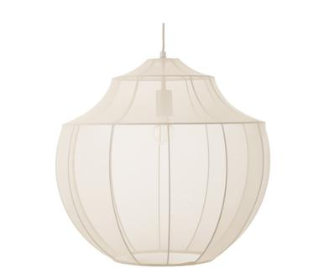 | DEL1LIT03-102 | Suspension Beau - H52 | BQUALITY2.RETBCRD318 | 1 | 149.00 € | 149.00 €
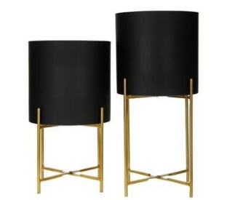 | DEL0POO02-104 | 2 Cache-pots Mina | BQUALITY2.RETBCRD318 | 1 | 99.00 € | 99.00 €
 | DE21PHZ07-142 | Abat-jour Sofia - Ø25 | BQUALITY2.RETBCRD318 | 1 | 54.00 € | 54.00 €
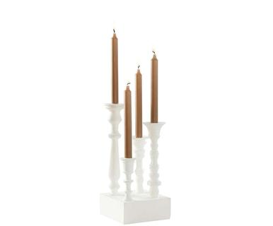 | DE91JTE10-126 | Chandelier Cluster - H36 | BQUALITY2.RETBCRD318 | 1 | 67.00 € | 67.00 €
 | DE21PIK05-125 | Tapis en peau de vache Max, 200 x 140 cm | BQUALITY2.RETBCRD318 | 1 | 703.00 € | 703.00 €
 | DEL9LIT05-104 | Grand plafonnier Neron - 170*173 | BQUALITY2.RETBCRD318 | 1 | 337.00 € | 337.00 €
 | DEP1VMD04-199 | Suspension The Lobby - H27 | BQUALITY2.RETBCRD318 | 1 | 179.00 € | 179.00 €
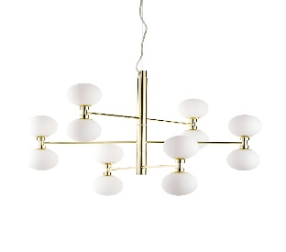 | DEL8LIT03-122 | Suspension Grover - 70*56 | BQUALITY2.RETBCRD318 | 1 | 209.00 € | 209.00 €
 | DE21BOZ65-132 | Portemanteau mural Solea - L56 | BQUALITY2.RETBCRD318 | 1 | 89.00 € | 89.00 €
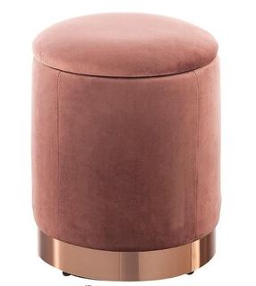 | DE21TMS35-158 | Pouf Dido - 31*38 | BQUALITY2.RETBCRD318 | 1 | 145.00 € | 145.00 €
 | DE21DGA05-140 | Guirlande Amelia - L10 | BQUALITY2.RETBCRD318 | 1 | 169.00 € | 169.00 €
 | DE21NOD11-121 | Suspension Josefine - H4 | BQUALITY2.RETBCRD318 | 1 | 200.00 € | 200.00 €
 | DE21JXM46-138 | Chandelier Gabrielle - H30 | BQUALITY2.RETBCRD318 | 1 | 49.00 € | 49.00 €
 | DE21BEN12-254 | Tapis de couloir Nela - 250*80 | BQUALITY2.RETBCRD318 | 1 | 225.00 € | 225.00 €
 | DE91JTE15-144 | Vase Galina, H : 36 cm | BQUALITY2.RETBCRD318 | 1 | 76.00 € | 76.00 €
 | DE91JTE16-102 | Bol décoratif Tower - Ø36 | BQUALITY2.RETBCRD318 | 1 | 51.00 € | 51.00 €
 | DE22DIG01-129 | Tapis vinyle Mareike | BQUALITY2.RETBCRD318 | 1 | 99.00 € | 99.00 €
 | DE21IPX05-104 | Lampe à poser Bella - H36 | BQUALITY2.RETBCRD318 | 1 | 261.00 € | 261.00 €
 | FR21JOL02-150 | Vase Alison - H43 | BQUALITY2.RETBCRD318 | 1 | 70.00 € | 70.00 €
 | FR21RPO03-105 | Pouf Arusa, H : 25 cm | BQUALITY2.RETBCRD318 | 1 | 137.00 € | 137.00 €
 | FR21RPO03-105 | Pouf Arusa, H : 25 cm | BQUALITY2.RETBCRD318 | 1 | 137.00 € | 137.00 €
 | FRP1MFA10-162 | Cocotte ovale Volcan Noire - Ø29 | BQUALITY2.RETBCRD318 | 1 | 228.00 € | 228.00 €
 | FR21MFS02-343 | Bol décoratif Shelly - Ø32 | BQUALITY2.RETBCRD318 | 1 | 52.00 € | 52.00 €
 | FR21JTF23-174 | Ensemble de serre-livres Stargazing - 22*11 | BQUALITY2.RETBCRD318 | 1 | 49.00 € | 49.00 €
 | FR21NVI07-122 | Tapis afghan Fine Gabbeh, laine - 150*102 | BQUALITY2.RETBCRD318 | 1 | 860.00 € | 860.00 €
 | FR21IUF08-105 | Lanterne murale Rachel - 25*29 | BQUALITY2.RETBCRD318 | 1 | 93.00 € | 93.00 €
 | IT21ASG50-152 | Applique Dollar Sign Blue - H31 | BQUALITY2.RETBCRD318 | 1 | 190.00 € | 190.00 €
 | DE21NCS24-223 | Impression encadrée Swan Black, bois de chêne, 70*100 | BQUALITY2.RETBCRD318 | 1 | 160.00 € | 160.00 €
 | FR21SAF22-127 | Tabouret Mindoro, céramique - H47 | BQUALITY2.RETBCRD318 | 1 | 336.00 € | 336.00 €
 | FR21KGX17-256 | Raclette et pierre à cuire pour 8 personnes WOD8 | BQUALITY2.RETBCRD318 | 1 | 99.00 € | 99.00 €
 | DE21BEN11-271 | Tapis Visconti - Ø120 | BQUALITY2.RETBCRD318 | 1 | 100.00 € | 100.00 €
 | FR21KGX17-207 | Grille-pain crust & crunch TOS32 | BQUALITY2.RETBCRD318 | 1 | 99.00 € | 99.00 €
 | FR22QSU04-284 | Pouf Exo - H40 | BQUALITY2.RETBCRD318 | 1 | 125.00 € | 125.00 €
 | DE21BRT07-147 | Lampadaire Inna - H155 | BQUALITY2.RETBCRD319 | 1 | 136.00 € | 136.00 €
 | DE21PHZ07-132 | Pied de lampe Liam - H46 | BQUALITY2.RETBCRD319 | 1 | 33.00 € | 33.00 €
 | DE21PRE16-108 | Canapé pour animaux Puffed - 63*42 | BQUALITY2.RETBCRD319 | 1 | 135.00 € | 135.00 €
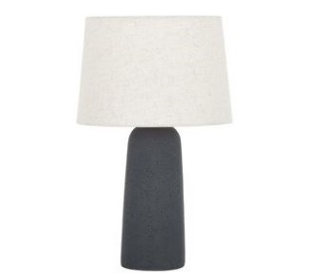 | DEL9LIT01-117 | Lampe à poser Kaya - H52 | BQUALITY2.RETBCRD319 | 1 | 129.00 € | 129.00 €
 | DEL0EHL01-101 | Chaise Tess | BQUALITY2.RETBCRD319 | 1 | 259.00 € | 259.00 €
 | DE21GUV07-234 | Tapis Palazzo Borgia, coton, 150 x 80 cm | BQUALITY2.RETBCRD319 | 1 | 172.00 € | 172.00 €
 | DE21VBH19-221 | 6 Saladiers New Fresh, porcelaine - Ø16 | BQUALITY2.RETBCRD319 | 1 | 36.00 € | 36.00 €
 | DE21JQL05-138 | Tapis Blue Tigger - 125*65 | BQUALITY2.RETBCRD319 | 1 | 135.00 € | 135.00 €
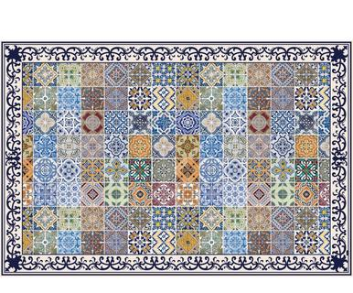 | DE22DIG01-215 | Tapis vinyle Yulia - 203*136 | BQUALITY2.RETBCRD319 | 1 | 169.00 € | 169.00 €
 | DE22DIG01-202 | Tapis vinyle Enrico V | BQUALITY2.RETBCRD319 | 1 | 169.00 € | 169.00 €
 | FR21VIC09-329 | Banc Brillon | BQUALITY2.RETBCRD319 | 1 | 638.00 € | 638.00 €
 | FR21MFS02-232 | Table basse Mini glam, Ø : 40 cm | BQUALITY2.RETBCRD319 | 1 | 154.00 € | 154.00 €
 | FR21VIC10-143 | Armoire Kapie - 90*155 | BQUALITY2.RETBCRD319 | 1 | 2,368.00 € | 2,368.00 €
 | DEO1BSO02-102 | Canapé modulable Sofia - 3 places | BQUALITY2.RETBCRD02 | 1 | 1,799.00 € | 1,799.00 €
 | DEO9DOM01-118 | Canapé d'angle droit Melva - 3 places | BQUALITY2.RETBCRD03 | 1 | 1,699.00 € | 1,699.00 €
 | DE20JTE87-150 | Bol décoratif NILS - Ø51 | BQUALITY2.RETBCRD05 | 1 | 149.00 € | 149.00 €
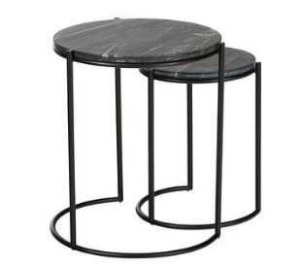 | DEL9OMM02-109 | Ensemble de tables d'appoint Ella, marbre - 2 pièces | BQUALITY2.RETBCRD05 | 1 | 159.00 € | 159.00 €
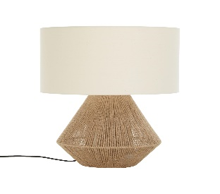 | DEL1IDM05-101 | Lampe à poser Cecillia - H48 | BQUALITY2.RETBCRD05 | 1 | 80.00 € | 80.00 €
 | DE21SXG06-159 | Applique LED Nixon - L10 | BQUALITY2.RETBCRD05 | 1 | 64.00 € | 64.00 €
 | DE21SXG06-159 | Applique LED Nixon - L10 | BQUALITY2.RETBCRD05 | 1 | 64.00 € | 64.00 €
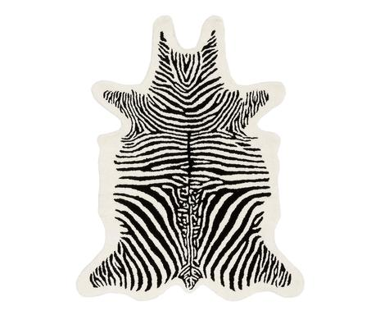 | DEL8REA03-101 | Tapis Zebra - 120*95 | BQUALITY2.RETBCRD05 | 1 | 179.00 € | 179.00 €
 | DEL0BOL02-103 | Ensemble de miroirs Lia - 3 pièces | BQUALITY2.RETBCRD05 | 1 | 99.00 € | 99.00 €
 | DE91JTE09-222 | Vase Iva - H23 | BQUALITY2.RETBCRD05 | 1 | 51.00 € | 51.00 €
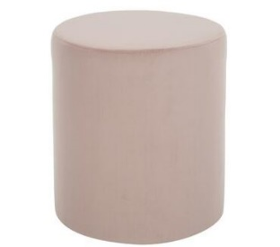 | DEL0NOK01-106 | Pouf Daisy - H45 | BQUALITY2.RETBCRD05 | 1 | 80.00 € | 80.00 €
 | DEL0NOK01-107 | Pouf Daisy - H38 | BQUALITY2.RETBCRD05 | 1 | 119.00 € | 119.00 €
 | DEL0EHL01-101 | Chaise Tess | BQUALITY2.RETBCRD05 | 1 | 259.00 € | 259.00 €
 | DEL0EHL01-101 | Chaise Tess | BQUALITY2.RETBCRD05 | 1 | 259.00 € | 259.00 €
 | DE21NOD11-119 | Suspension Milford | BQUALITY2.RETBCRD05 | 1 | 129.00 € | 129.00 €
 | DEL0BOL01-104 | Miroir mural Erin, Ø : 120 cm | BQUALITY2.RETBCRD05 | 1 | 359.00 € | 359.00 €
 | DE21NAE07-182 | Plafonnier Explosion - H38 | BQUALITY2.RETBCRD05 | 1 | 339.00 € | 339.00 €
 | DE22NAE01-124 | Plafonnier LED Varna, Ø : 42 cm | BQUALITY2.RETBCRD05 | 1 | 192.00 € | 192.00 €
 | DE22JTE01-184 | Tapis Masha - 300*200 | BQUALITY2.RETBCRD05 | 1 | 529.00 € | 529.00 €
 | FR21JOL35-133 | Vase Samir - H40 | BQUALITY2.RETBCRD05 | 1 | 149.00 € | 149.00 €
 | FR21MFS02-205 | Miroir à accrocher Shai | BQUALITY2.RETBCRD05 | 1 | 116.00 € | 116.00 €
 | FR21IFZ13-102 | Ensemble d'étagères murales Sezo - 2 pièces | BQUALITY2.RETBCRD05 | 1 | 200.00 € | 200.00 €
 | DE21DSF03-104 | Coussin de bain Premium, 60 x 60 cm | BQUALITY2.RETBCRD05 | 1 | 179.00 € | 179.00 €
 | DE22SKY01-168 | Étagère Zara - 70*29 | BQUALITY2.RETBCRD05 | 1 | 100.00 € | 100.00 €
 | FR21LOF03-126 | 3 Branches de pampas Carmen - H120 | BQUALITY2.RETBCRD05 | 1 | 30.00 € | 30.00 €
 | FR21LOF03-109 | Ensemble de boules de Noël Elisa | BQUALITY2.RETBCRD05 | 1 | 30.00 € | 30.00 €
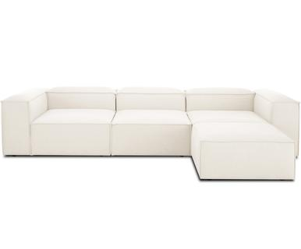 | DEO0DOM01-101 | Canapé d'angle droit modulable Lennon | BQUALITY2.RETBCRD07 | 1 | 2,799.00 € | 2,799.00 €
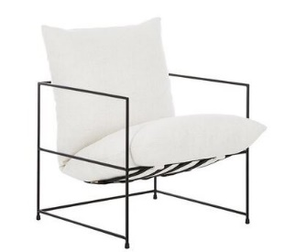 | DEL9EHL01-125 | Fauteuil Wayne | BQUALITY2.RETBCRD10 | 1 | 519.00 € | 519.00 €
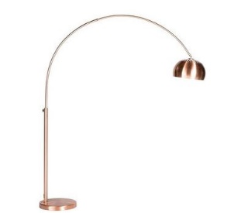 | DEQ14ZUI21354-17359 | Bogenlampe Metal Bow in Kupfer | BQUALITY2.RETBCRD10 | 1 | 209.00 € | 209.00 €
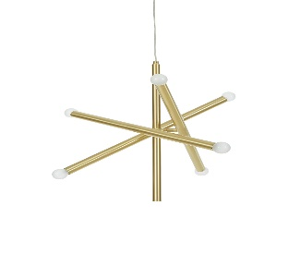 | DEL8LIT03-141 | Suspension Sticks - L60 | BQUALITY2.RETBCRD10 | 1 | 199.00 € | 199.00 €
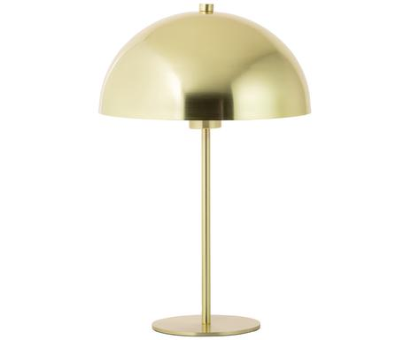 | DEL8LIT03-119 | Lampe à poser Matilda - H45 | BQUALITY2.RETBCRD10 | 1 | 65.00 € | 65.00 €
 | DE21JSJ01-126 | Étagère murale Flex - L40 | BQUALITY2.RETBCRD10 | 1 | 81.00 € | 81.00 €
 | DE21JSJ01-126 | Étagère murale Flex - L40 | BQUALITY2.RETBCRD10 | 1 | 81.00 € | 81.00 €
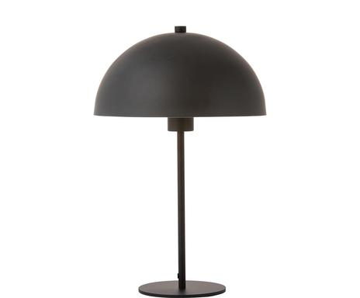 | DEL8LIT03-121 | Lampe à poser Matilda - H45 | BQUALITY2.RETBCRD10 | 1 | 65.00 € | 65.00 €
 | DEP1VMD04-190 | Lampe à poser Sevilla - H49 | BQUALITY2.RETBCRD10 | 1 | 159.00 € | 159.00 €
 | DEP1VMD04-190 | Lampe à poser Sevilla - H49 | BQUALITY2.RETBCRD10 | 1 | 159.00 € | 159.00 €
 | DEL0RCR07-101 | Pouf Akesha - H45 | BQUALITY2.RETBCRD10 | 1 | 92.00 € | 92.00 €
 | DEL1VPC03-109 | Tabouret Winou - H48 | BQUALITY2.RETBCRD10 | 1 | 149.00 € | 149.00 €
 | DE22SLC02-149 | Suspension Aino - Ø25 | BQUALITY2.RETBCRD10 | 1 | 80.00 € | 80.00 €
 | IT20KAP02-152 | Repose-pieds Senza - 100*90 | BQUALITY2.RETBCRD10 | 1 | 599.00 € | 599.00 €
 | FR21ARR03-148 | Étendoir Marco - 175*105 | BQUALITY2.RETBCRD10 | 1 | 262.00 € | 262.00 €
 | FR21BAB39-322 | Tête de lit Mirage, 2 places, 140*119 | BQUALITY2.RETBCRD10 | 1 | 460.00 € | 460.00 €
 | FR21ZIL03-103 | Lampe à poser Novo - H25 | BQUALITY2.RETBCRD10 | 1 | 105.00 € | 105.00 €
 | FR21ZIL03-108 | Lampe à poser Mistic - H20 | BQUALITY2.RETBCRD10 | 1 | 105.00 € | 105.00 €
 | FR22ARR01-187 | Marche-pied pliable Osimo, bois de hêtre - H67 | BQUALITY2.RETBCRD10 | 1 | 120.00 € | 120.00 €
 | FR19SZE03-103 | MOBILE BAGNO | BQUALITY2.RETBCRD22004 | 1 | 650.00 € | 650.00 €
 | DE2021SKU01 | TAVOLO DA PARNZO MAX 160X90 IN LEGNO C/BASE NERO | BQUALITY2.RETBCRD22004 | 1 | 499.00 € | 499.00 €
 | DEL0BOL01-103 | SPECCHIO ERIN ROTONDO 80CM | BQUALITY2.RETBCRD22004 | 1 | 159.00 € | 159.00 €
 | IT16BEL52-106B | STRUTTURA LETTO SINGOLO BIANCO 213X73X98 | BQUALITY2.RETBCRD22004 | 1 | 299.00 € | 299.00 €
 | DE19INA22-170 | TAPPETO LIKKE 120X180 | BQUALITY2.RETBCRD22004 | 1 | 169.00 € | 169.00 €
 | DE21TRO02-195 | LAMPADARIO LED DOMINGO | BQUALITY2.RETBCRD22004 | 1 | 149.00 € | 149.00 €
 | DE21NOD07-144 | LAMPADA SOSPENSIONE ELLEN 30CM | BQUALITY2.RETBCRD22004 | 1 | 114.00 € | 114.00 €
 | FR21KGX09-101 | MANECCHINO STIRATURA IRO320 | BQUALITY2.RETBCRD22004 | 1 | 99.00 € | 99.00 €
 | F776 | TAVOLO SURF | BQUALITY2.RETBCRD22004 | 1 | 599.00 € | 599.00 €
 | IT17L0028-426 | TAPPETO EFFETO VELUTO LOUVRE ROSE/GRIGIO 155X230 | BQUALITY2.RETBCRD22004 | 1 | 159.00 € | 159.00 €
 | 82013 | TAPPETO INFINITY 160X230 | BQUALITY2.RETBCRD22004 | 1 | 299.00 € | 299.00 €
 | DEP1AQP02-102 | MINI FRIGO BASEUS 8L | BQUALITY2.RETBCRD22004 | 1 | 149.00 € | 149.00 €
 | DE21NOD07-259 | LAMPADA SOSPENSIONE ASLAK 20CM | BQUALITY2.RETBCRD22004 | 1 | 46.00 € | 46.00 €
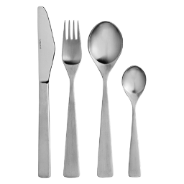 | FR16DIF01-124 | SET POSATE 24 PCS MAYA | BQUALITY2.RETBCRD22004 | 1 | 89.00 € | 89.00 €
 | DEQ17BES74305-93263 | GHIRLANDA A LED YARN 135CM | BQUALITY2.RETBCRD22004 | 1 | 35.00 € | 35.00 €
 | IT17RKZ07-116 | FILO DECORATIVO LUMINOSO ISABELLA | BQUALITY2.RETBCRD22004 | 2 | 45.00 € | 90.00 €
 | DE21AER05-142 | VASSOIO BLACK LEGNO 45X30 | BQUALITY2.RETBCRD22004 | 1 | 60.00 € | 60.00 €
 | 9268356 | ACCAPATOIO CON CAPUCCIO PUFFETA | BQUALITY2.RETBCRD22004 | 1 | 55.00 € | 55.00 €
 | DE21SAV34-255 | TAPPETO DAKOTA 230X160 | BQUALITY2.RETBCRD22004 | 1 | 319.00 € | 319.00 €
 | DE21KEP06-111 | TAPPETO CHLOE 140X200 | BQUALITY2.RETBCRD22004 | 1 | 299.00 € | 299.00 €
 | FR21RPO01-129 | TAPPETO MAWU 170X120 | BQUALITY2.RETBCRD22004 | 1 | 249.00 € | 249.00 €
 | FR21RPO02-130 | TAPPETO KAMPALA 170X120 | BQUALITY2.RETBCRD22004 | 1 | 249.00 € | 249.00 €
 | FR21RPO02-162 | TAPPETO TIGRES 170X120 | BQUALITY2.RETBCRD22004 | 1 | 249.00 € | 249.00 €
 |  |  |  | 438 |  | 91,430.00 €

